че надо
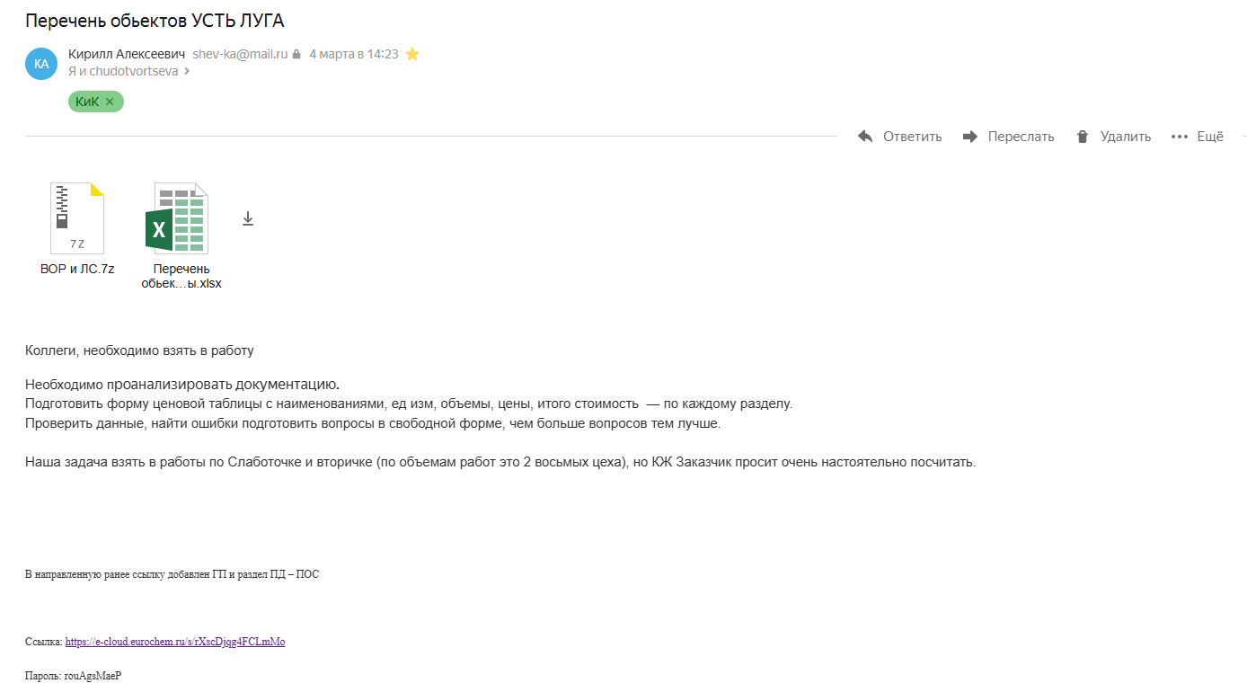

1 | Изучить РД | в долгом процессе
2 | Придумать форму ЦТ | лист ЦТ КГС, на основе СО из рабочки
3 | Указать ошибки (ВОР если есть и наполнение РД) | ВОРы отсутствуют
4 | Слаботочка, внтренние сети
5 | КЖ составить ВОР, т.к. в РД нет сводных данных

 | Ссылка: https://e-cloud.eurochem.ru/s/rXscDjqg4FCLmMo

 | Пароль: rouAgsMaeP

